Sheet1
1 | 「alsok-g6-app」 Projectに必要なLibの設定がなりないため、ビルドできない
 | ※：zzw.jarをクラスパスに追加することで、ビルドできました。（このやり方はまずいが、ビルドのためだけ）
 | 現在治っているようです。

2 | zzw.jarには依存のLibが入っていないため、「alsok-g6-app」よりビルドしたパッケージが使えない

3 | zzw.jarには必要なLibが足りないため、「WebCommon」Projectをビルドし始めたが、
 | POMの設定できていないため、そのままのビルドは、また使えものにならない。
 | eclipseのExportでビルドしないと、使えるパッケージはできない

4 | 「alsok-g6-app」と「WebCommon」の関係がおなしい。
 | POMの設定から、「WebCommon」は「alsok-g6-app」のLibか、ツールかとして使っているようで、
 | コードから見ると、並列の関係であるようにみえます。
 | 「WebCommon」はLibとして使うなら、「spring-boot-starter-web」からのProjectではない、
 | 普通なSpringProjectにしたほうがいい、それに、最初の製造から、
 | 「WebCommon」を「alsok-g6-app」にInjectできるように、Projectの構成を工夫する

 | WebCommon IFを設けて、IFよりのアクセス

5 | 不要なJARは製品に組み込まないように、（例：hibernate)

6 | warのパッケージを作るので、アプリケーションに組み込まないTomcatを利用ですが、
 | tomcat-embed-coreパッケージはパッケージに入っている。

7 | 「AlsokG6AppStartApplication extends SpringBootServletInitializer」を実装して、外部Tomcat利用したいとのことですが、
 | main関数はAlsokG6AppApplicationクラスに実装しているため、
 | 結果としては、アプリケーションに組み込まれたTomcatを利用しています。（問題ないかもしれませんが、要望と違っています。）」
 | 証拠として、以下図のように、「alsok-g6-app」は実行中のところは「false」になっている。

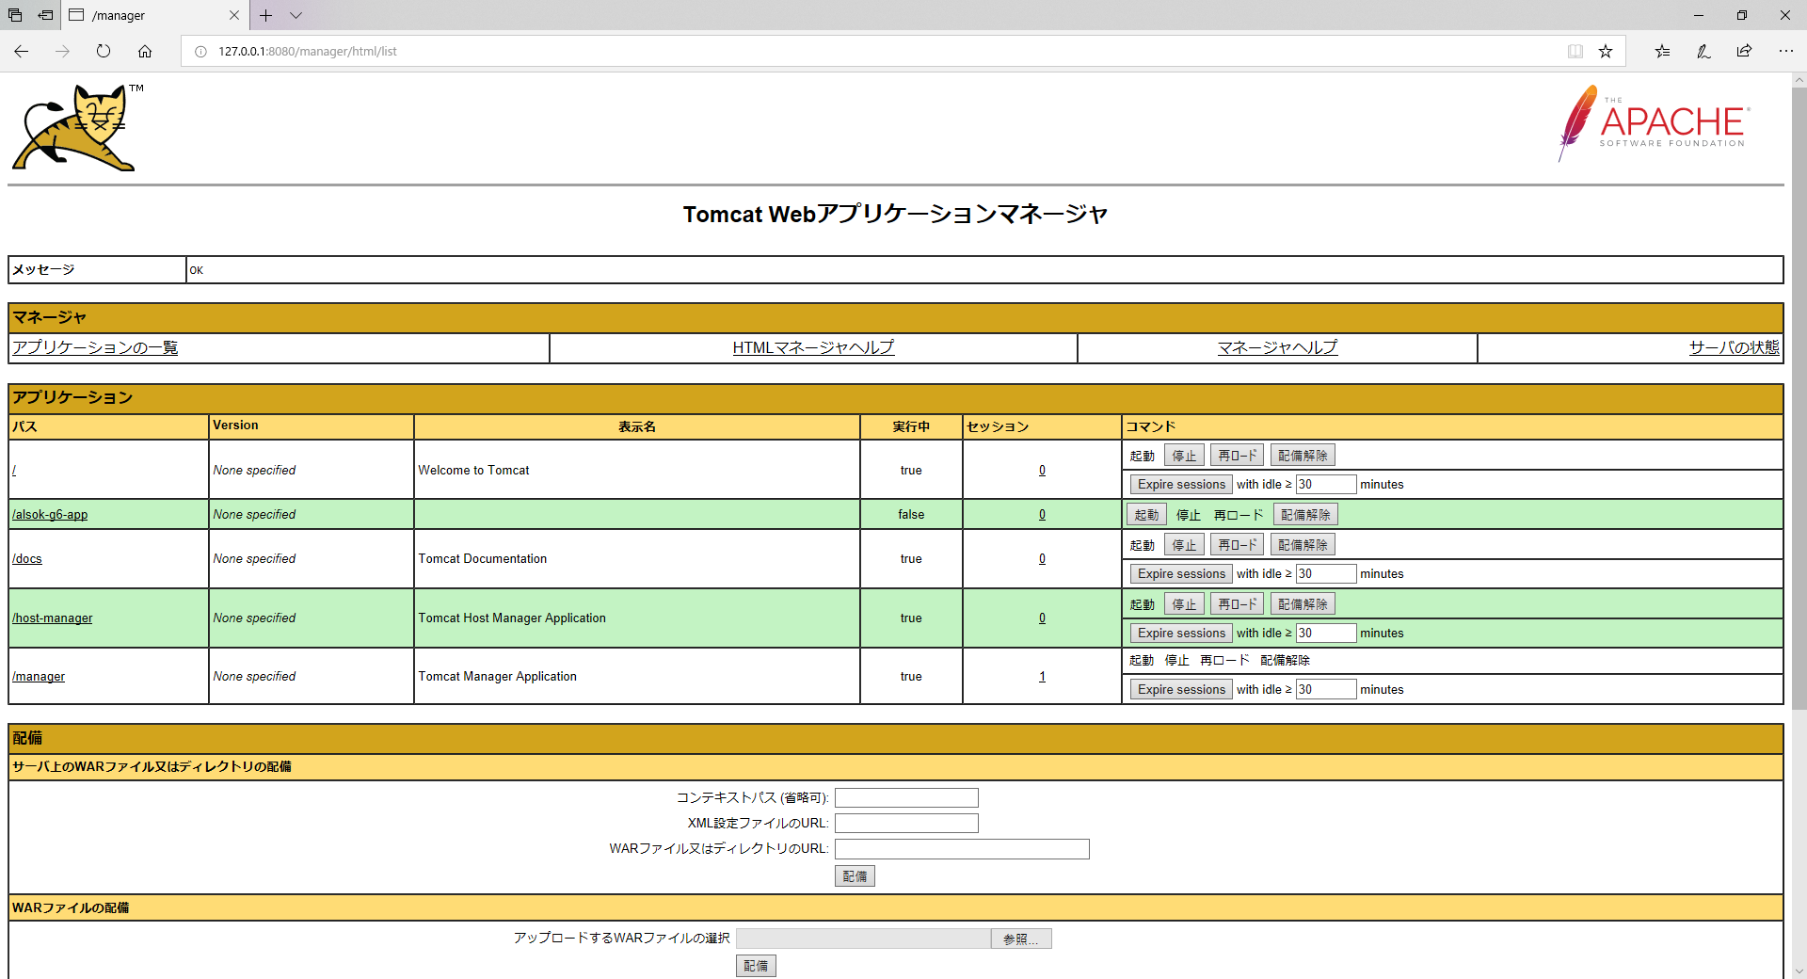

8 | 上記「７」の対策として、AlsokG6AppApplicationとAlsokG6AppStartApplicationを合弁して一つにする、これが外部Tomcatが使っています。

 | 証拠として、以下図のように、「alsok-g6-app」は実行中のところは「true」になっている。

 | AlsokG6AppStartApplication

9 | Tomcat起動時にDIできないよりのError（パッケージ構成の問題）

 | EntityUtilServiceがDIできない

 | Caused by: java.lang.ClassNotFoundException: jp.co.alsok.g6.common.log.ApplicationLog

9 | 必須ではないかもしれません、違うモジュール間のDIできるように、以下ような設定

 | @EnableTransactionManagement
 | @ComponentScan("jp.co.alsok.g6, jp.co.alsok.g6.common,jp.co.alsok.g6.zzw")
 | @SpringBootApplication(exclude = {DataSourceAutoConfiguration.class,DataSourceTransactionManagerAutoConfiguration.class})
 | public class AlsokG6AppApplication {

10 | EmptedTomcat除外の設定

11 | 外部Tomcatとして運用するための設定

